قائمة التقييم
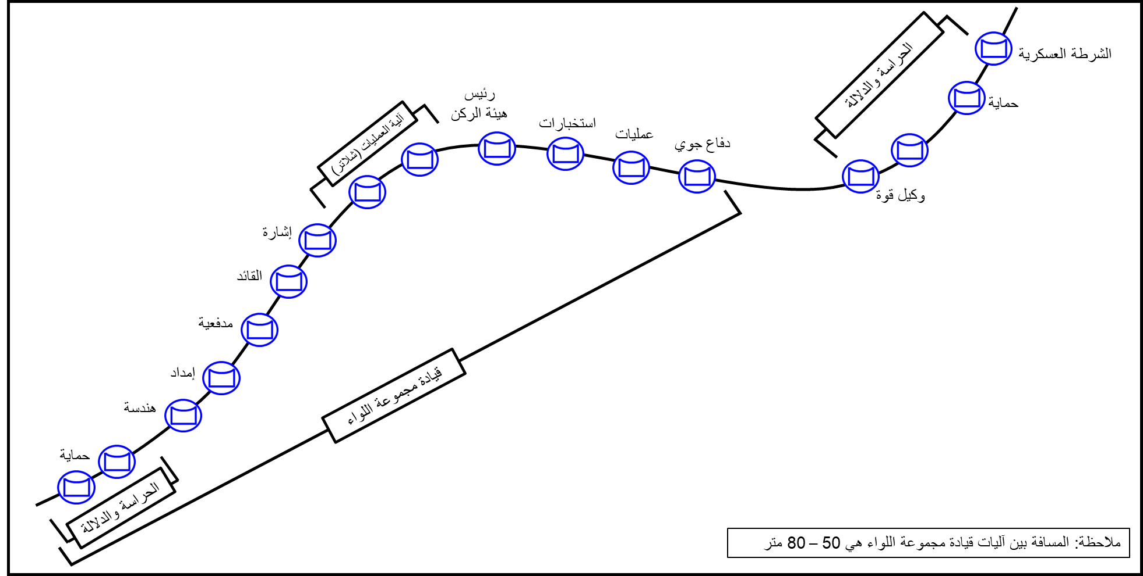
 | انتقال مركز القيادة الرئيسي للموقع البديل تمرين جاهزية مجموعة لواء الإمارات/1 (جندي الصحراء 2025/20)
 | وصف المعضلة: تعرض موقع مركز القيادة الرئيسي لمجموعة اللواء للتهديد (الكشف من قبل قوات العدو - التعرض لهجوم) مما يتطلب الانتقال إلى الموقع البديل.
 | الوحـــــــدة: | أدخل الوحدة الخاضعة للتقييم |  | التاريــخ: | أدخل التاريخ
 | قائد الوحدة: | أدخل اسم قائد الوحدة الخاضعة للتقييم |  | المحكــم: | أدخل اسم المحكم
 | مجـرى الأحـداث والمعاضل: |  | أدخل مجرى الأحداث والمعاضل | رقــم المعضلة حسـب مجرى الأحداث والمعاضل: |  |  |  | أدخل رقم المعضلة

 | عناصــــــر التقييـــــم |  |  | العلامـــــــات |  |  |  | ملاحظــــــات
 |  |  |  | القصوى | المكتسبة | النسبة | النتيجة
 | ( أ ) |  |  | (ب) | (جـ) | ( د ) | (هـ) | ( و )
 | ضابط المعركة.
 | 1. إشعار وإبلاغ القيادة المتقدمة باستلام السيطرة على المعركة. |  |  | 3 | أدخل العلامة
 | 2. التأكد من تثبيت خارطة العمليات خلال الحركة، وتغطيتها بشريط لاصق شفاف كإجراء احترازي لتأمينها مع المحافظة على القدرة على إدامتها أثناء الحركة. |  |  | 3 | أدخل العلامة
 | 3. فصل خطوط الاتصال الأرضية. |  |  | 3 | أدخل العلامة
 | 4. مساعدة ضابط صف العمليات على إزالة خلية العمليات. |  |  | 3 | أدخل العلامة
 | 5. التأكد من سحب جميع خطوط الاتصال الأرضية من قبل أفراد الإشارة. |  |  | 3 | أدخل العلامة
 | 6. التأكد من الجاهزية للحركة. |  |  | 3 | أدخل العلامة
 | 7. التأكد من أن لوحة المعلومات العملياتية مدامة. |  |  | 3 | أدخل العلامة
 | وكيل القوة
 | 1. الإشراف على إزالة الموقع. |  |  | 3 | أدخل العلامة
 | 2. الحركة مع جماعة المقدمة قبل ساعة من بدء إزالة الموقع. |  |  | 3 | أدخل العلامة
 | 3. تحضير الموقع الأمامي وحسب الترتيب الملائم لمركز القيادة الرئيس. |  |  | 3 | أدخل العلامة
 | ضابط الصف المسؤول عن مركز القيادة الرئيس.
 | 1. تحضير معدات إزالة الموقع. |  |  | 3 | أدخل العلامة
 | 2. التأكد من تقيد جميع العاملين من الرتب الأخرى في مركز القيادة بتعليمات وكيل قوة العمليات. |  |  | 3 | أدخل العلامة
 | 3. تنظيم الآليات حسب التشكيل المطلوب للحركة (مرفق). |  |  | 3 | أدخل العلامة
 | 4. التأكد من التزام الجميع بإجراءات وتعليمات استخدام الأضواء في مركز القيادة الرئيسي أثناء ساعات الظلام. |  |  | 3 | أدخل العلامة
 | 5. التأكد من أن موقع القيادة قد تم إزالته وأنه جاهز للحركة. |  |  | 3 | أدخل العلامة
 | ضابط الصف المسؤول عن القسم.
 | 1. التأكد من تواجد جميع الأفراد المناوبين ويشاركون بالمساعدة في النقل. |  |  | 3 | أدخل العلامة
 | 2. التركيز على الواجبات خارج مركز القيادة الرئيسي مثل إزالة الشبكة، حمل المعدات على الآليات، مهمات الإدامة، نقل الهوائيات، والأمن. |  |  | 3 | أدخل العلامة
 | 3. التركيز على مراقبة المعركة أثناء التجهيز لنقل مركز القيادة الرئيس مثل إزالة موقع القيادة، نظم التوصيلات، ونقل لوحات الخرائط بالإضافة إلى جميع المهمات الأخرى ضمن مركز القيادة الرئيس. |  |  | 3 | أدخل العلامة
 | تسلسل عملية نقل الموقع
 | 1. يقوم ركن العمليات بإصدار أمر النقل. |  |  | 3 | أدخل العلامة
 | 2. إزالة شبكة التمويه والخيام. |  |  | 3 | أدخل العلامة
 | 3. تسليم الإيجاز إلى القيادة المتقدمة. |  |  | 3 | أدخل العلامة
 | 4. تتولى القيادة المتقدمة مهام وواجبات مركز القيادة الرئيسي. |  |  | 3 | أدخل العلامة
 | 5. انتقال مركز القيادة الرئيسي إلى الشبكة على أجهزة اتصال الآليات. |  |  | 3 | أدخل العلامة
 | 6. تفقد المواد الحساسة والإبلاغ عنها. |  |  | 3 | أدخل العلامة
 | 7. البدء في اصطفاف الآليات. |  |  | 3 | أدخل العلامة
 | 8. تحرك مركز القيادة الرئيسي. |  |  | 3 | أدخل العلامة
 | 9. تتولى القيادة المتقدمة واجبات ومهام مركز القيادة الرئيسي. |  |  | 3 | أدخل العلامة
 | 10. يبلغ مركز القيادة الرئيسي عن الموقع الجديد للمستوى الأعلى ولجميع وحداته. |  |  | 3 | أدخل العلامة
 | 11. يؤسس مركز القيادة الرئيس الاتصالات. |  |  | 3 | أدخل العلامة
 | 12. يتولى مركز القيادة الرئيس الواجبات من القيادة المتقدمة. |  |  | 3 | أدخل العلامة
 | إجمالي العلامـــــات |  |  | 90 | 0
 | النسبــــة العامــــــة |  |  | 0.00%
 | التقديــــر العــــــام |  |  | راسب
 | ملاحظـــات: 1. تقييم مستوى الوحدة من خلال مراقبة الآداء أو طرح الأسئلة. 2. يعتبر هذا النموذج (سري للغاية) بعد إدخال علامات التقييم. 3. نموذج التقييم قابل للتطوير والتعديل. |  |  | المحكـــــــــم: |  | أدخل اسم المحكم
 |  |  |  | التوقيــــــــع:
3 | مدرب
2 | يحتاج تدريب
1 | غير مدرب

